プログラム開発環境
〇概要
 | 本システムの目的は、第二生産部 生産2課で自動実装した不良を入力し、入力された不良状況を検索できるようにしたものである。

〇バリデーション＆手順書
 | こちらを参照 → |  |  | \\nksv523.ad.nkc.co.jp\第二工場実装課用\システム係用\006_バリデーション関連\20210531_生産2課不良入力

〇使用言語＆プログラム
 | Python 3.5(サーバ 定期自動処理←作成は、3.8でやっているので3.8でも動作する)
 | Python 3.8(クライアントアプリ)
 | MySQL 5.7(データベース)

〇開発環境
 | サーバ(定期自動処理 毎日5:00)
 |  | Ubuntu 16.04.1LTS(cron処理 Python3.5で実行)
 |  | cron保存先(nksv560サーバ内)
 |  |  | /etc/cron.d/import_cron

 | サーバ(定期自動処理 毎日5:30)
 |  | Ubuntu 16.04.1LTS(cron処理 Python3.5で実行)
 |  | cron保存先(nksv560サーバ内)
 |  |  | /etc/cron.d/import_cron

 | クライアントアプリ
 |  | Python 3.8

 | データベース
 |  | MySQL 5.7.37
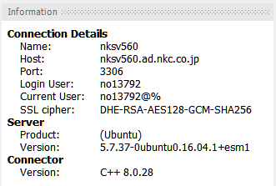

〇使用場所
 | 第二生産部生産二課一係
 | 第二生産部生産二課実装技術二係
 | ※2022年4月5日現在、都築さん濱田さんに聞けば使用場所はわかります

注意事項
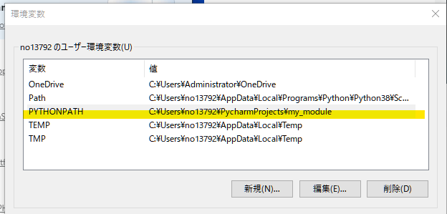
〇注意点
 | ・データベース参照先変更の注意点
 |  | クライアントは、どこに置いても問題ありませんがデータベース(MySQL)が、移動した場合クライアント側の
 |  | 設定を変更しなければならないので注意してください。
 |  | liveOrder_1year.py

 |  | orderInformation_1year.py
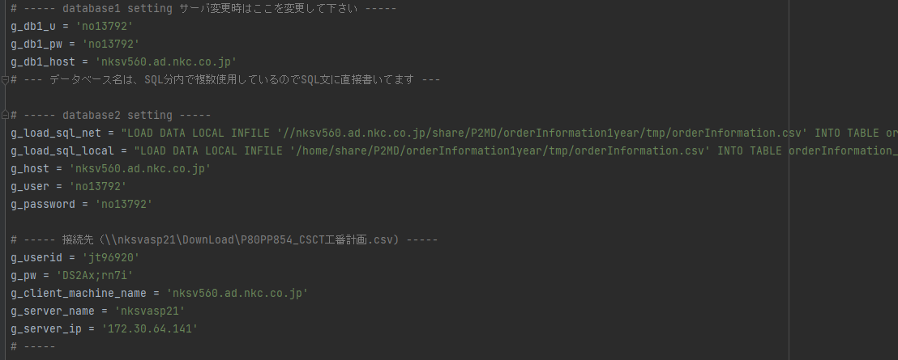

 |  | hs_defect_data.py(サーバ移行に向けて、現在プログラム見直し中)
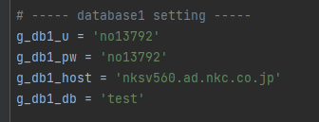

 | ・Python IDEについて
 |  | Python IDEは、PyCharm(Communitiy版)を使用しておりました。必要に応じて下記からダウンロードください。
 |  |  | PyCharm：JetBrainsによるプロ開発者向けPython IDE
 |  | または、こちらのJetBrainsのToolbox経由のインストール手順でやってもOKです。日本語化も書いてあります。
 |  |  | Python向けIDE「PyCharm」のインストールと日本語化 - Qiita

 | ・Python 自作モジュールについて
 |  | フォントなどを統一して入力できるように、自作モジュールを作っております。（これを設定しないと動きません）
 |  | PythonのPathに、自作の”my_module”を設定してください。
 |  | my_moduleはこちらにあります。
 |  |  | \\nksv523.ad.nkc.co.jp\第二工場実装課用\システム係用\004_開発ソフト関連\【Python】自作モジュール
 |  | 参考に、私の場合のPYTHONPATHは下記の通りです。
 |  |  | 設定ーシステムー詳細情報ーシステムの詳細設定ー環境変数

